Hoja1
ÁREA DEL VOLCÁN NEVADO DEL RUIZ |  |  |  | FECHA DE ACTUALIZACION: 17 01 2022 HORA: 9:09:46 HLC - RESULTADOS CON EL MODELO WRF A 10kmX10km DE RESOLUCION PARA VELOCIDAD Y DIRECCIÓN DEL VIENTO
Mañana: Cielo parcialmente nublado - Tiempo seco |  |  |  | Por favor revise el nivel de alerta del volcan en: https://www2.sgc.gov.co/volcanes/index.html
Tarde: Cielo parcialmente nublado -tiempo seco
Noche: Cielo parcialmente nublado - tiempo seco |  |  |  | Los resultados del pronóstico del tiempo se toman de la última edición disponible en el servidor de SmartMet
Madrugada: Cielo parcialmente nublado - Tiempo seco
El SERVICIO GEÓLOGICO COLOMBIANO reporta en nivel AMARILLO (III): CAMBIOS EN EL COMPORTAMIENTO DE LA ACTIVIDAD VOLCÁNICA. Lat: 4.89 Lon: -75.32
ELEVACIÓN (pies) | DIRECCIÓN | VELOCIDAD
 |  | VELOCIDAD (Nudos) | VELOCIDAD (Km/h)
10.000 | ESTE | 0-5 | 0-9
18.000 | OESTE | 0-5 | 0-9
24.000 | OESTE | 20-25 | 36-45
30.000 | OESTE | 5-10 | 9-18
ÁREA DEL VOLCÁN NEVADO DEL HUILA
Mañana: Cielo mayormente nublado -Tiempo seco
Tarde: Cielo mayormente nublado - Tiempo seco
Noche: Cielo mayormente nublado - Lloviznas
Madrugada: Cielo mayormente nublado - Tiempo seco
El SERVICIO GEOLÓGICO COLOMBIANO reporta en nivel AMARILLO (III): CAMBIOS EN EL COMPORTAMIENTO DE LA ACTIVIDAD VOLCÁNICA. Lat:2.92 Lon:-76.02
ELEVACIÓN (pies) | DIRECCIÓN | VELOCIDAD
 |  | VELOCIDAD (Nudos) | VELOCIDAD (Km/h)
10.000 | SURESTE | 0-5 | 0-9
18.000 | SUROESTE | 5-10 | 9-18
24.000 | NOROESTE | 20-25 | 36-45
30.000 | NORESTE | 5-10 | 9-18
ÁREA DEL VOLCÁN CERRO MACHÍN
Mañana: Cielo parcialmente nublado - Tiempo seco
Tarde: Cielo parcialmente nublado - Tiempo seco
Noche: Cielo parcialmente nublado - Tiempo seco
Madrugada: Cielo parcialmente nublado - Tiempo seco
El SERVICIO GEOLÓGICO COLOMBIANO reporta en nivel AMARILLO (III): CAMBIOS EN EL COMPORTAMIENTO DE LA ACTIVIDAD VOLCÁNICA. Lat:4.48 Lon:-75.38
ELEVACIÓN (pies) | DIRECCIÓN | VELOCIDAD
 |  | VELOCIDAD (Nudos) | VELOCIDAD (Km/h)
10.000 | SURESTE | 0-5 | 0-9
18.000 | OESTE | 5-10 | 9-18
24.000 | OESTE | 20-25 | 36-45
30.000 | NOROESTE | 5-10 | 9-18
ÁREA DEL VOLCÁN GALERAS
Mañana: Cielo parcialmente nublado - Tiempo seco
Tarde: Cielo parcialmente nublado - Lloviznas ligeras
Noche: Cielo mayormente nublado - Lloviznas en diferentes sectores
Madrugada: Cielo mayormente nublado - Tiempo seco
EL SERVICIO GEOLÓGICO COLOMBIANO reporta en nivel AMARILLO (III): CAMBIOS EN EL COMPORTAMIENTO DE LA ACTIVIDAD VOLCÁNICA. Lat: 1.22 Lon: -77.36
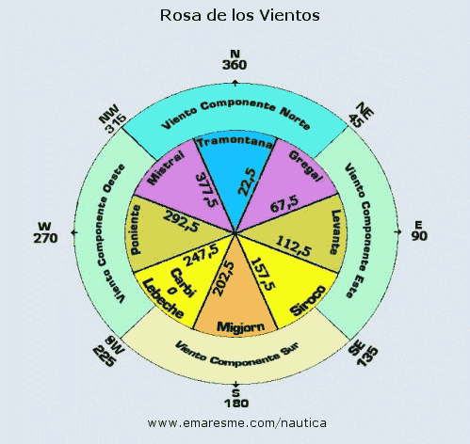
ELEVACIÓN (pies) | DIRECCIÓN | VELOCIDAD
 |  | VELOCIDAD (Nudos) | VELOCIDAD (Km/h)
10.000 | SURESTE | 0-5 | 0-9
18.000 | OESTE | 5-10 | 9-18
24.000 | NOROESTE | 15-20 | 27-36
30.000 | NORESTE | 10-15 | 18-27
ÁREA DEL COMPLEJO VOLCÁNICO CHILES-CERRO NEGRO DE MAYASQUER
Mañana: Cielo parcialmente nublado - Tiempo seco
Tarde: Cielo parcialmente nublado - Lluvias ligeras
Noche: Cielo parcialmente nublado - Lloviznas
Madrugada: Cielo parcialmente nublado - Tiempo seco
El SERVICIO GEÓLOGICO COLOMBIANO reporta en nivel AMARILLO (III): CAMBIOS EN EL COMPORTAMIENTO DE LA ACTIVIDAD VOLCÁNICA. Chiles: Lat: 0.81 -Lon:77.93; Cumbal: Lat: 0.95 Lon:-77.88
ELEVACIÓN (pies) | DIRECCIÓN | VELOCIDAD
 |  | VELOCIDAD (Nudos) | VELOCIDAD (Km/h)
10.000 | NOROESTE | 0-5 | 0-9
18.000 | SUROESTE | 0-5 | 0-9
24.000 | NOROESTE | 15-20 | 27-36
30.000 | NORESTE | 15-20 | 27-36

